Sayfa1
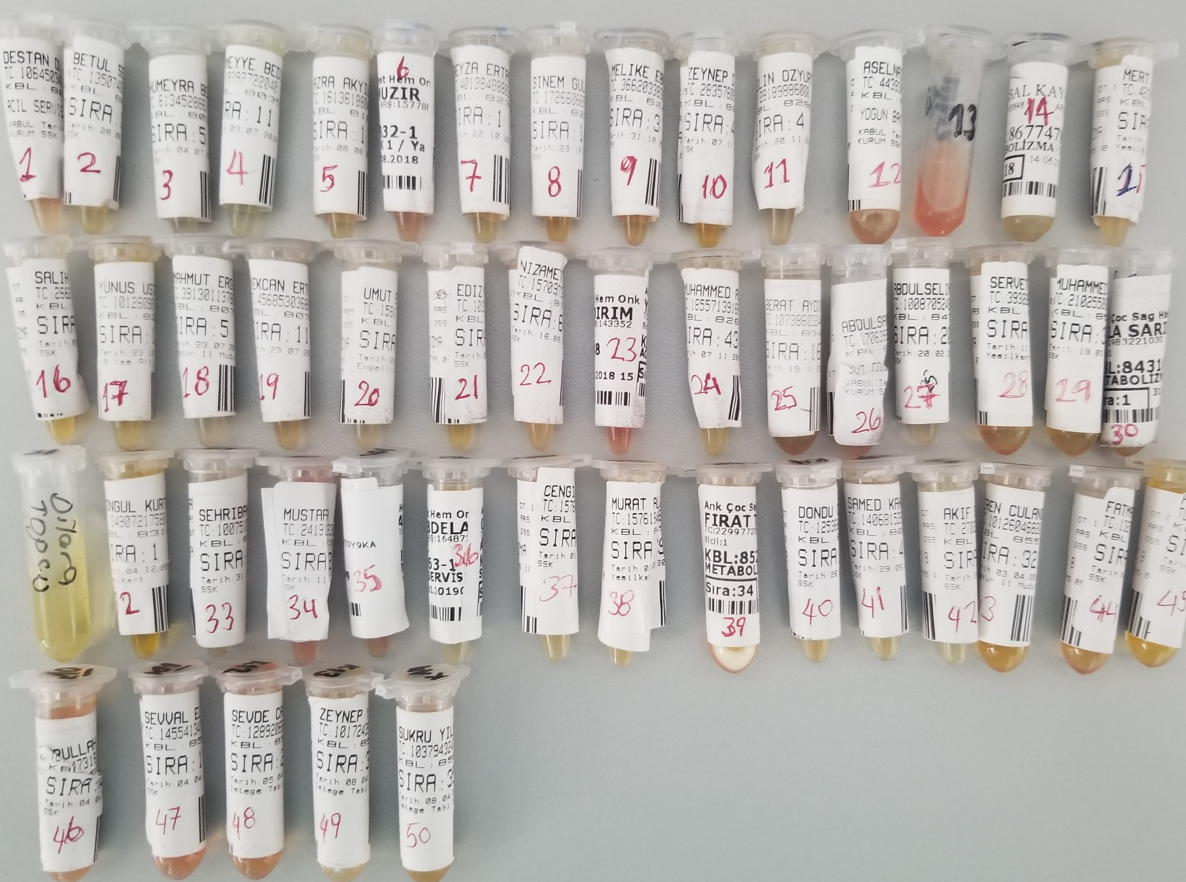
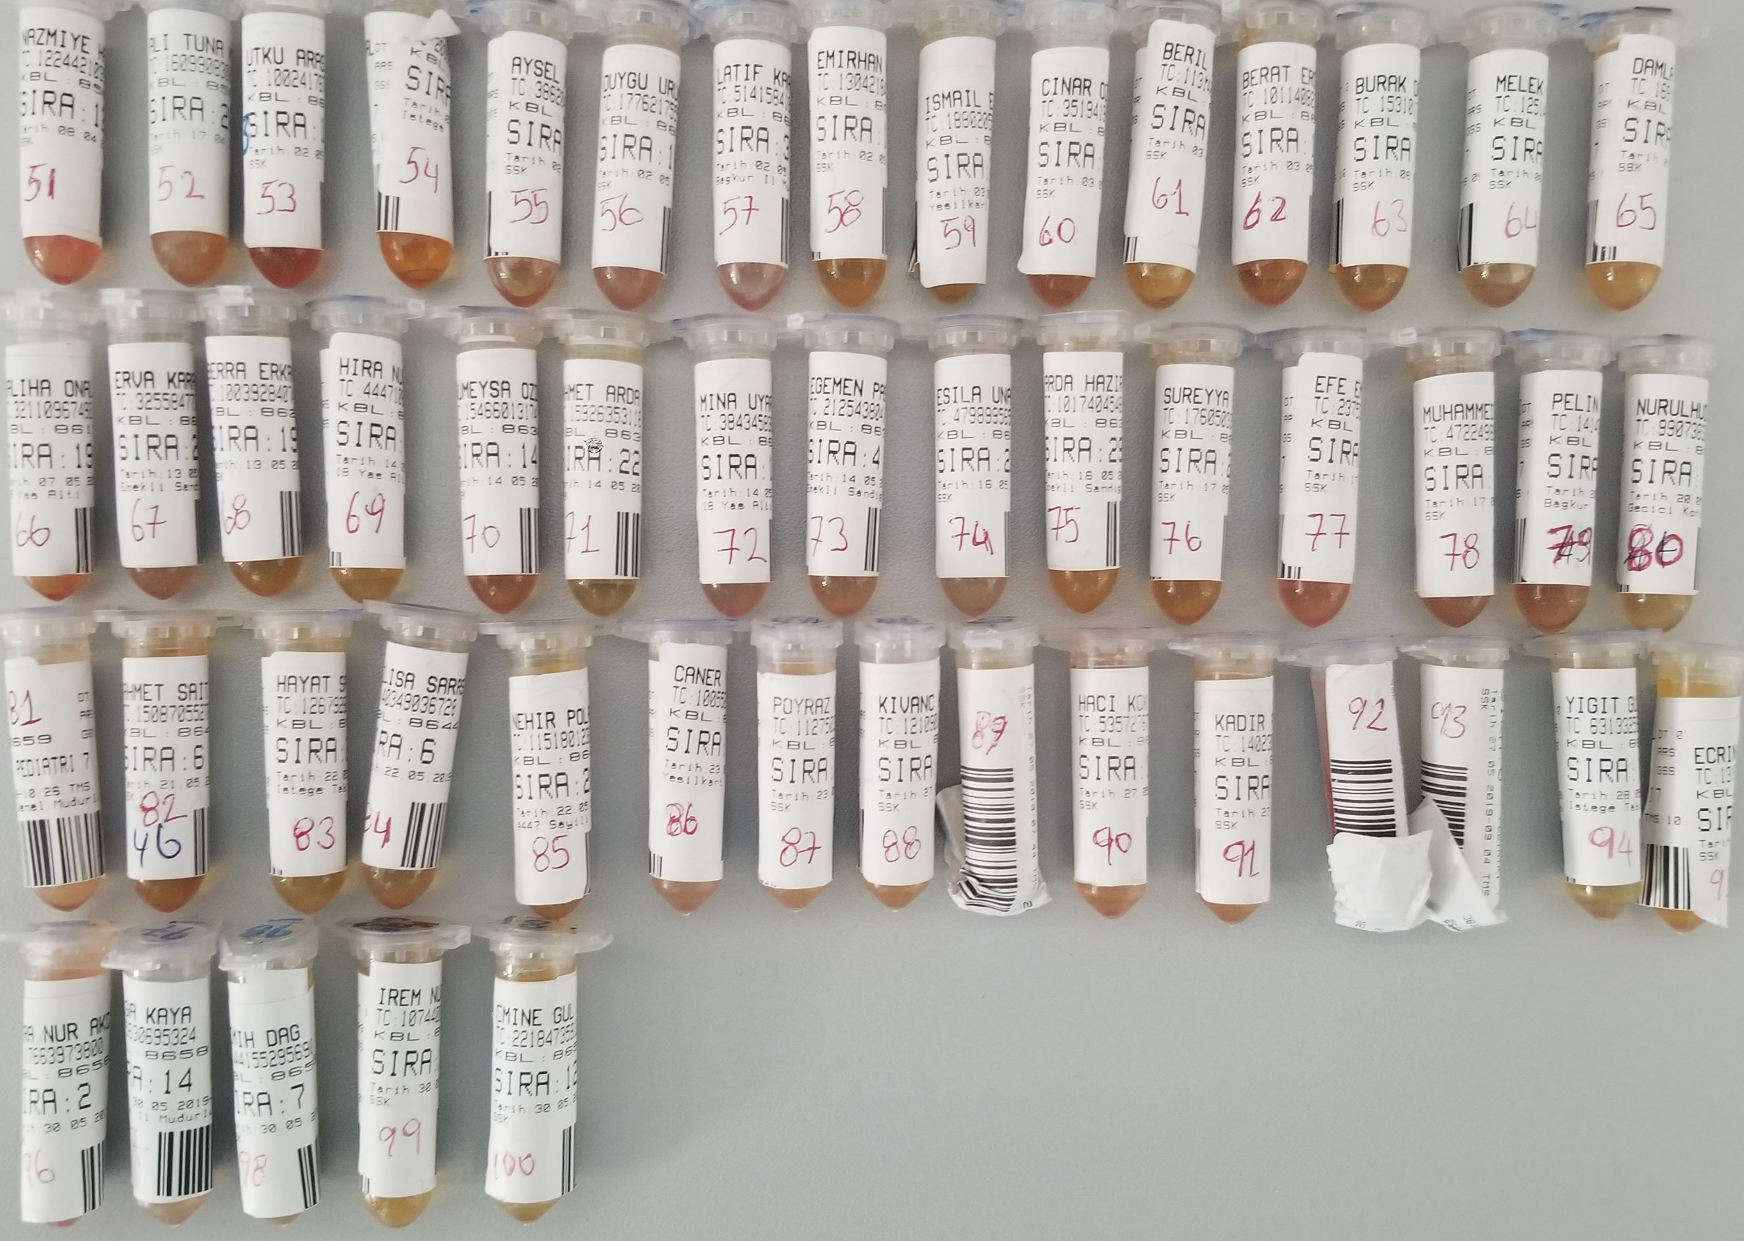
Numune Adı | TAS(mmol/L) | TOS (µmol/L) | OSI
Numune-1 | 0.89 | 37.72 | 4.238
Numune-2 | 1.15 | 42.27 | 3.676
Numune-3 | 1.04 | 72.2 | 6.942
Numune-4 | 0.96 | 60.84 | 6.338 |  | Bu çalışmada "Relassay" marka kitler kullanılmıştır.
Numune-5 | 1.13 | 14.1 | 1.248 |  | TAS Kat.No: RL0017
Numune-6 | 1.47 | 23.27 | 1.583 |  | TOS Kat.Not: RL0024
Numune-7 | 1.3 | 22.59 | 1.738 |  | Kullanılan cihaz: Mindray BS300 (Tam otomatik biyokimya cihazı)
Numune-8 | 0.81 | 38.81 | 4.791
Numune-9 | 1.07 | 22.54 | 2.107
Numune-10 | 1.11 | 9.47 | 0.853
Numune-11 | 0.95 | 40.76 | 4.291
Numune-12 | 1.32 | 12.86 | 0.974
Numune-13 | 0.69 | 23.04 | 3.339 | Hemolizli numune
Numune-14 | 1.24 | 14.23 | 1.148
Numune-15 | 1.09 | 31.29 | 2.871 | Lipemik numune
Numune-16 | 1.46 | 30.23 | 2.071
Numune-17 | 1.23 | 15.48 | 1.259
Numune-18 | 1.16 | 65.84 | 5.676
Numune-19 | 1.22 | 14.53 | 1.191
Numune-20 | 1.08 | 24.38 | 2.257
Numune-21 | 1.5 | 17.54 | 1.169
Numune-22 | 1.18 | 13.91 | 1.179
Numune-23 | 1.61 | 39.23 | 2.437 | Hemolizli numune
Numune-24 | 1.25 | 21.7 | 1.736 | Lipemik numune
Numune-25 | 1.26 | 34.2 | 2.714
Numune-26 | 0.84 | 10.7 | 1.274
Numune-27 | 0.96 | 8.6 | 0.896
Numune-28 | 1.29 | 7.7 | 0.597
Numune-29 | 1.1 | 5.59 | 0.508
Numune-30 | 1.4 | 45.34 | 3.239 | Lipemik numune
Numune-31 | 1.4 | 31.91 | 2.279
Numune-32 | 1.38 | 9.29 | 0.673
Numune-33 | 1.06 | 39.37 | 3.714
Numune-34 | 1.5 | 40.09 | 2.673 | Hemolizli numune
Numune-35 | 1.19 | 21.08 | 1.771 | Lipemik numune
Numune-36 | 1.26 | 18.77 | 1.490
Numune-37 | 1.55 | 9.67 | 0.624
Numune-38 | 1.45 | 9.73 | 0.671
Numune-39 | 1.83 | 26.69 | 1.458 | Lipemik numune
Numune-40 | 1.39 | 21.37 | 1.537
Numune-41 | 1.89 | 24.45 | 1.294
Numune-42 | 1.1 | 25.37 | 2.306
Numune-43 | 1.5 | 7.56 | 0.504
Numune-44 | 1.43 | 7.95 | 0.556
Numune-45 | 1.22 | 3.94 | 0.323
Numune-46 | 1.38 | 17.35 | 1.257
Numune-47 | 1.34 | 22.77 | 1.699 | Hemolizli numune
Numune-48 | 1.29 | 14.67 | 1.137
Numune-49 | 1.66 | 9.2 | 0.554
Numune-50 | 1.27 | 8.68 | 0.683
Numune-51 | 1.38 | 14.99 | 1.086
Numune-52 | 1.27 | 7.25 | 0.571
Numune-53 | 1.6 | 15.1 | 0.944
Numune-54 | 1.12 | 8.46 | 0.755
Numune-55 | 1.22 | 12.45 | 1.020
Numune-56 | 1.03 | 12.54 | 1.217
Numune-57 | 1.55 | 13.86 | 0.894
Numune-58 | 1.6 | 5.01 | 0.313
Numune-59 | 1.19 | 4.7 | 0.395
Numune-60 | 1.29 | 7.86 | 0.609
Numune-61 | 1.35 | 7.13 | 0.528
Numune-62 | 1.27 | 7.86 | 0.619
Numune-63 | 1.65 | 7.09 | 0.430
Numune-64 | 1.32 | 10.44 | 0.791
Numune-65 | 1.45 | 5.58 | 0.385
Numune-66 | 1.34 | 9.5 | 0.709
Numune-67 | 1.02 | 7.63 | 0.748
Numune-68 | 1.26 | 6.32 | 0.502
Numune-69 | 0.92 | 5.43 | 0.590
Numune-70 | 1.3 | 10.53 | 0.810
Numune-71 | 1.23 | 4.84 | 0.393
Numune-72 | 1.24 | 11.94 | 0.963
Numune-73 | 1.09 | 10.22 | 0.938
Numune-74 | 1.37 | 8.38 | 0.612
Numune-75 | 1.42 | 7.02 | 0.494
Numune-76 | 1.38 | 7.82 | 0.567
Numune-77 | 1.21 | 13.35 | 1.103
Numune-78 | 1.08 | 9.19 | 0.851
Numune-79 | 1.45 | 12.48 | 0.861
Numune-80 | 1.17 | 7.59 | 0.649
Numune-81 | 1.09 | 13.45 | 1.234
Numune-82 | 1.15 | 9.96 | 0.866
Numune-83 | 1.24 | 4.38 | 0.353
Numune-84 | 1.14 | 8.35 | 0.732
Numune-85 | 1.03 | 6.93 | 0.673
Numune-86 | 1.38 | 12.34 | 0.894
Numune-87 | 1.19 | 7.46 | 0.627
Numune-88 | 1.31 | 7.27 | 0.555
Numune-89 | 1.18 | 5.48 | 0.464
Numune-90 | 1.27 | 11.91 | 0.938
Numune-91 | 1.47 | 6.91 | 0.470
Numune-92 | 1.15 | 19.13 | 1.663
Numune-93 | 1.23 | 10.29 | 0.837
Numune-94 | 1.06 | 5.72 | 0.540
Numune-95 | 1.35 | 5.24 | 0.388
Numune-96 | 1.16 | 11.13 | 0.959
Numune-97 | 1.08 | 13.02 | 1.206
Numune-98 | 1.12 | 4.72 | 0.421
Numune-99 | 1.25 | 8.86 | 0.709
Numune-100 | 1.28 | 5.64 | 0.441

